Annex A (2)
Ukraine Procurement Plans - COVID 19 Response - March 2019

Annex A - Specification of goods to RFQ 2020-114, Provision of medical protective overalls to Luhansk republican center of emergency medical care and disaster medicine / Додаток А - Специфікація товарів до RFQ 2020-114, Надання медичного захисного спецодягу Луганському республіканському центру екстреної медичної допомоги та медицини катастроф

Kindly ask you to submit this form both in Excel and PDF formats / Будь ласка, обов'язково надавайте цю форму заповненою в форматах Excel та PDF

Title / Найменуваня | Unit / Од | Qty / Кіл-сть | Description of requested Goods (picture if necessary) / Технічний опис запитуваного товару | Picture / Фото | Description of proposed Goods / Технічний опис товару пропозиції учасника | Picture of proposed goods / Фото пропонованих товарів | EXW price, UAH, less VAT / Ціна EXW, грн, без ПДВ | Transport cost, UAH, less VAT / Вартість доставки, грн. без ПДВ | Total cost, UAH, less VAT / Загальна вартість, грн, без ПДВ
Reusable medical protective overalls (size 46-48) | pcs | 10 | - Medical gown – 1 item, - Pajamas – 1 item, - Helmet-scarf – 1 item, - Respirator – 1 item, - High overshoes – 1 pair, - Towel – 1 item. Cloth: thick cotton sheeting. 1. Комплектність костюм бязевого: - халат 1 шт.; -піжама - 1 шт.; - шолом - косинка- 1 шт.; - респіратор - 1 шт.; - бахіли високі - 1 пара; - рушник - 1 шт. Тканина: бязь - бавовняна щільна тканина полотняного переплетення | 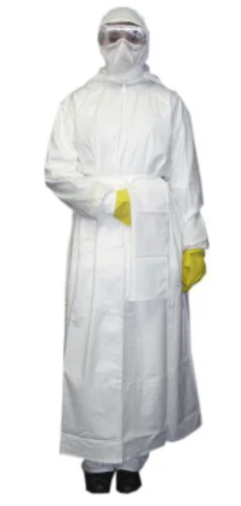
Reusable medical protective overalls (size 50-52) | pcs | 10
Reusable medical protective overalls (size 54-56) | pcs | 20
Reusable medical protective overalls (size 58-60) | pcs | 10

One-use medical protective overalls (size 46-48) | pcs | 500 | - Protecting elastic band on sleeves, pants, hood and waist; Cloth: breathing, repellent. Захисний костюм виконаний з щільного поліпропілену (90 г. / кв.м.). Матеріал щільний, міцний, без проблем витримує прання*. В рукавах, штанинах, капюшоні і на поясі захисного комбінезона вшиті гумки для забезпечення прилягання і зручності носіння. Шви внутрішні. Застібка - надійна липучка. Тканина дихаюча (тіло не пріє), при цьому володіє водовідштовхувальними властивостями - вода скочується. Захисний комбінезон надівається поверх одягу, служить бар'єром для бруду, пилу, аерозолів, рідин. Призначений для працівників медичний установ, працівників аеропортів і вокзалів, кур'єрів, продавців, дезінфекторів приміщень та інших категорій людей, що знаходяться в умовах потенційної небезпеки зараження вірусами та інфекціями. * Допускається прання в пральній машині і прасування в режимі для синтетичних тканин (режим 1-2 в залежності від праски, температура - до 120 градусів). | 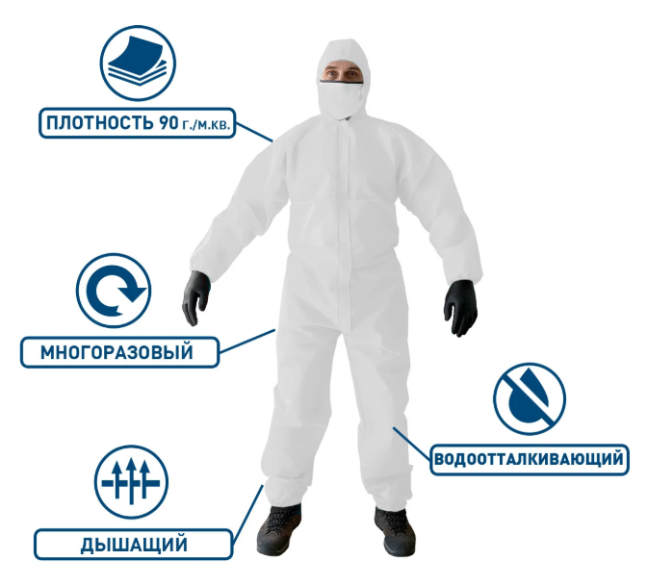
One-use medical protective overalls (size 50-52) | pcs | 500
One-use medical protective overalls (size 54-56) | pcs | 500
One-use medical protective overalls (size 58-60) | pcs | 500
 |  |  |  |  |  |  | Total, less VAT / Всього, без ПДВ:
 |  |  |  |  |  |  | VAT / ПДВ:
 |  |  |  |  |  | Total, incl. delivery, less VAT/ | Всього з доставкою, без ПДВ:
 |  |  |  |  |  | Total, with delivery, incl. VAT/ | Всього з доставкою, з ПДВ:

Attention! The pictures in this specification are provided as examples for explanation of product requirements. UNHCR does not require suppliers of identical goods.
УВАГА! Малюнки, зображені в даній специфікації, слід розуміти як референтні для відображення вимог до товарів. УВКБ ООН НЕ вимагає від постачальників ідентичних товарів.

Delivery: / Доставка: Kyiv Region, Velaka Oleksandrivka Village, Kyivsky shlyakh Str., 121 / Київська обл., с. Велика Олександрівка, вул. Київський шлях, 121

 | Name / ПІБ

 | Title / Посада

 | Date /Дата

Stamp and signature /підпис та печатка

